附录1(SQL文执行方法)
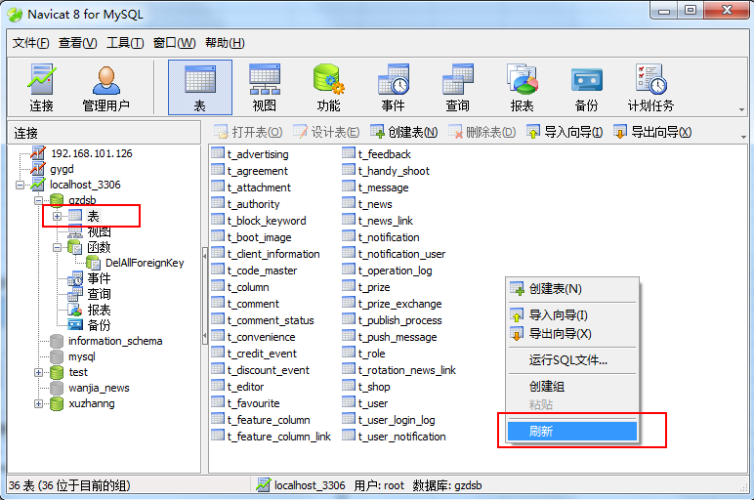
1，SQL文执行方法
 | 本SQL文生成工具创建的SQL可直接在MySQL前端工具Navicat里执行。
 | 操作方法如下图示：
 |  | 1，选择服务器（图中示例为localhost_3306)
 |  | 2，选择数据库（图中示例为gzdsb）
 |  | 3，右键选择【运行SQL文件】
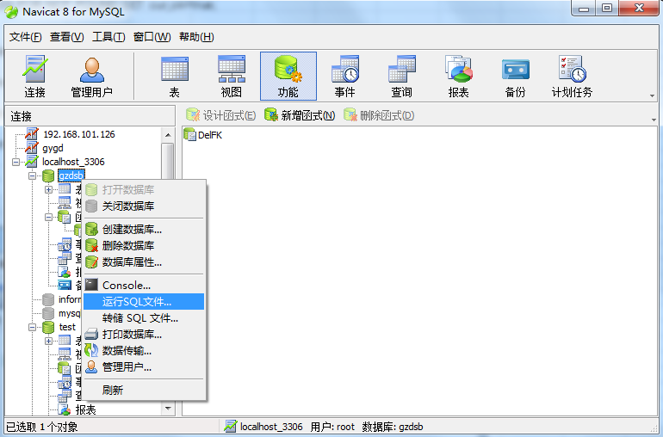

 |  | 4，点击文件栏右边的【...】打开文件选择框，选择本工具生成的SQL文件
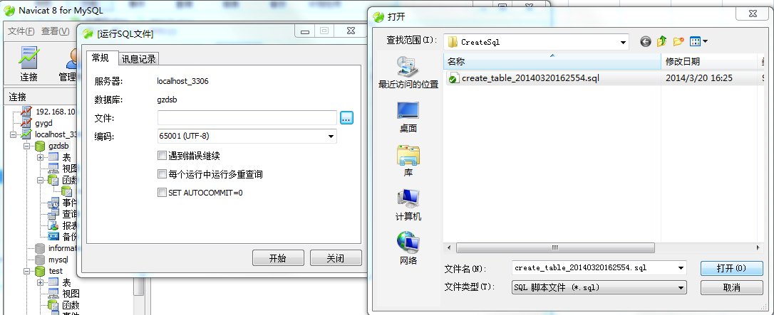

 |  | 5，点击【开始】按钮执行SQL文
 | 执行成功后如下所示：
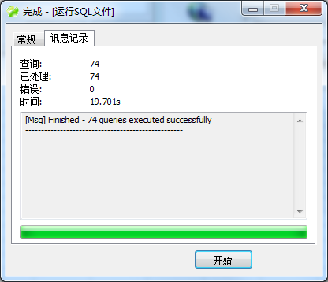

 |  | 6，在数据库的表区域点右键刷新画面，即可看到生成的数据表结构如下所示：

附录2(数据表创建流程)
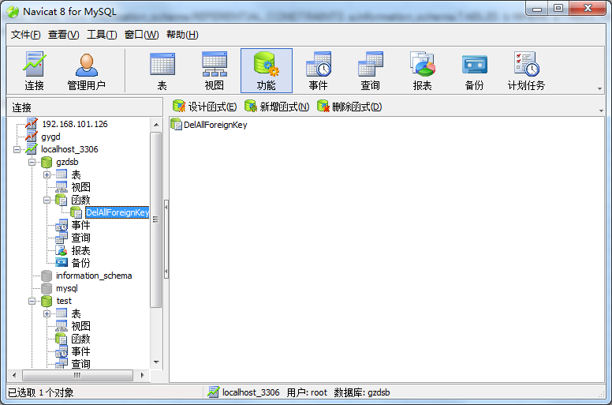
2，SQL文数据表创建流程

 | 1， | 调用MySQL里的自建函数DelAllForeignKey删除已存在的数据表结构的所有外键制约（执行SQL之前应确保该函数存在）
 | 2， | 按数据表的列表顺序依次进行表创建（每次表创建之前若表已存在则先删除）

 | 函数DelAllForeignKey的定义如下：
 | CREATE PROCEDURE DelAllForeignKey(IN table_schema VARCHAR(255))
 | BEGIN
 | DECLARE fk_name varchar(64);
 | DECLARE sqlcmd varchar(255);
 | DECLARE table_name varchar(64);
 | DECLARE cur_ok bool DEFAULT false;
 | DECLARE cur CURSOR for SELECT a.CONSTRAINT_NAME,b.TABLE_NAME from information_schema.REFERENTIAL_CONSTRAINTS a,information_schema.TABLES b WHERE a.TABLE_NAME=b.TABLE_NAME AND b.TABLE_SCHEMA = table_schema;
 | DECLARE CONTINUE HANDLER FOR NOT FOUND SET cur_ok=true;
 | open cur;
 | REPEAT
 | FETCH cur INTO fk_name,table_name;
 | IF NOT cur_ok THEN
 | set @sqlcmd=CONCAT('alter table ', table_name, ' drop foreign key ', fk_name);
 | SELECT @sqlcmd;
 | PREPARE stmt FROM @sqlcmd;
 | EXECUTE stmt;
 | DEALLOCATE PREPARE stmt;
 | END IF;
 | UNTIL cur_ok END REPEAT;
 | close cur;
 | END;

